상품제안서
[보틀로만] 카페메가 연예인보틀 1000ml | 상품코드: F27539

 |  |  |  |  |  |  | 02-412-0044 | www.easy1.co.kr
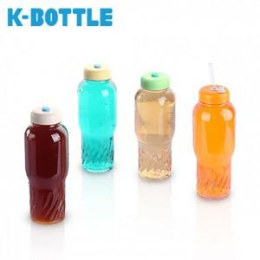

【상세/제작정보】 | 기본수량 미만 인쇄시 비용 추가. 트라이탄 빨대 별도 문의.

【인쇄/포장옵션】 | 실크 / OPP(비닐)

【공급단가】 | 수량 | 100~ | 300~ | 500~ | 1,000~ | 3,000~
*VAT별도 | 단가 | 1,800원 | 1,770원 | 1,720원 | 1,690원 | 1,650원

【상품 URL】 | https://dev.easy1.co.kr:443/src/goods_detail.php?gdno=27539

